Offering
เครื่องไทยธรรม | รายละเอียด | pathรูปภาพ | ราคา
ชุดที่1 | sdffvsdfsdfsdds | C:\Users\LENOVO\Pictures\eng_page-0002.jpg | 150
ชุดที่2 | aesdwaqdwfrwef | C:\Users\LENOVO\Pictures\eng_page-0001.jpg | 180
ชุดที่3 | sdffvsdfsdfsdds | C:\Users\LENOVO\Pictures\eng_page-0002.jpg | 150
ชุดที่4 | aesdwaqdwfrwef | C:\Users\LENOVO\Pictures\eng_page-0001.jpg | 180
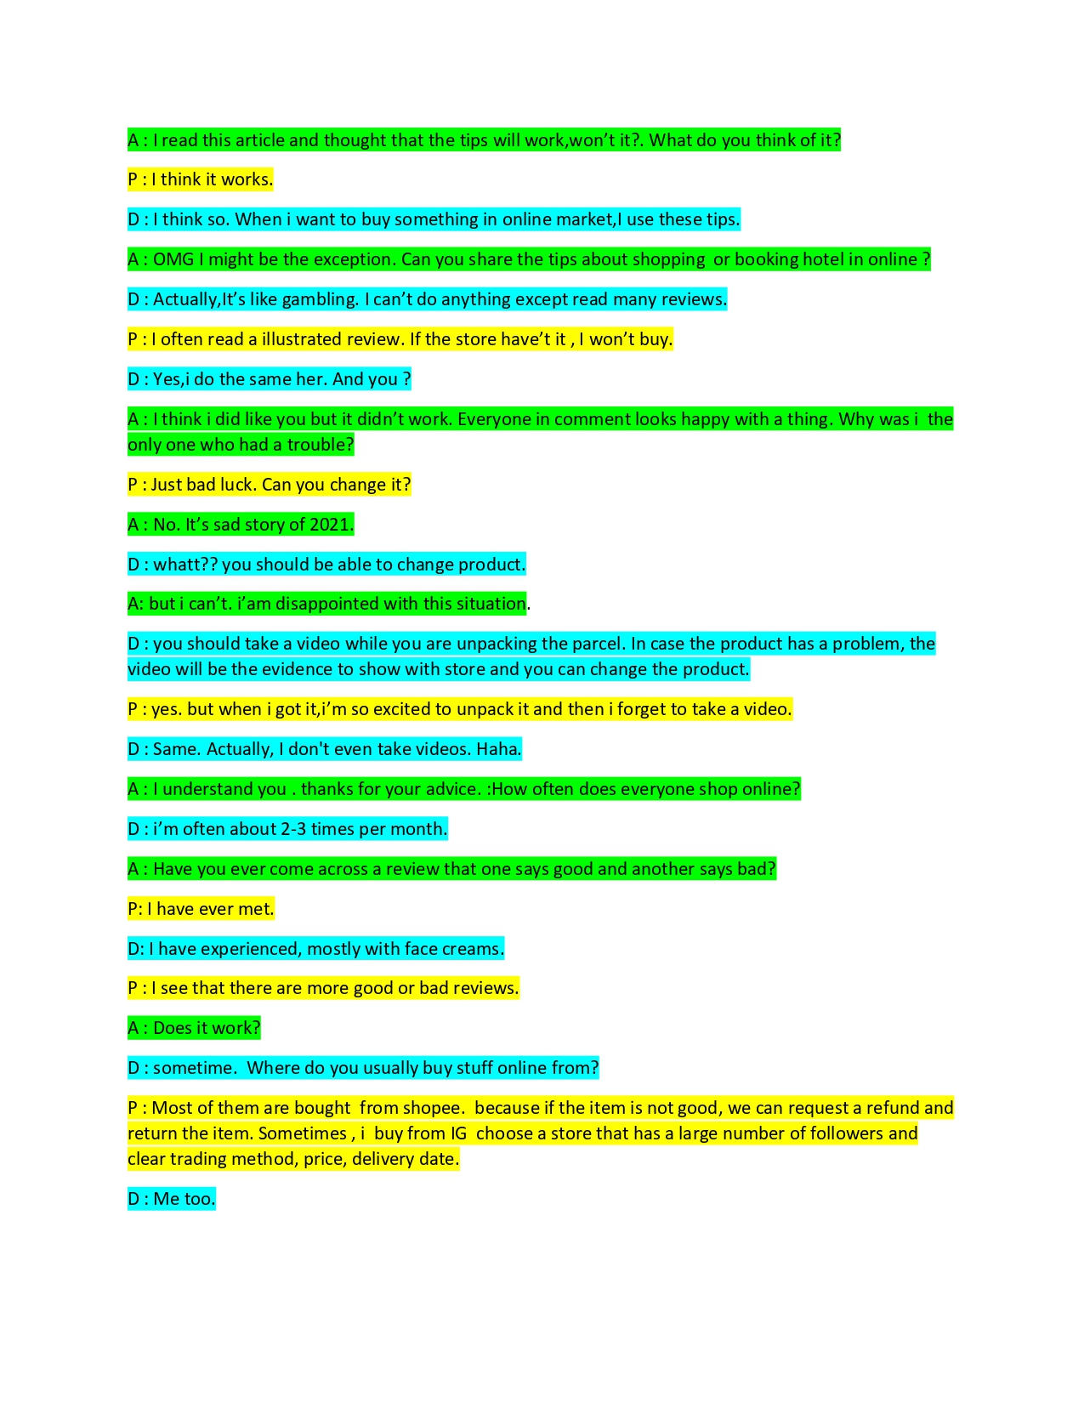
แบบที่ 8 | ประกอบด้วยยยยยยยยยยยยยยยยยยยยยย |  | 200

